상품제안서
신 야광 온습도 디지털 시계 | 상품코드: S38062

 |  |  |  |  |  |  | 02-713-8555 | www.synergygift.co.kr
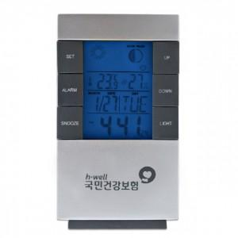

【상세/제작정보】 | 100개이하시 로고비 W40,000

【인쇄/포장옵션】 | 실크 / 포장지포장

【공급단가】 | 수량 | 50~ | 100~ | 500~ | 1,000~ | 3,000~
*VAT별도 | 건전지미포함 | 6,500원 | 6,150원 | 5,850원 | 5,700원 | 5,600원
 | 건전지추가 | 6,890원 | 6,510원 | 6,200원 | 6,040원 | 5,930원

【상품 URL】 | https://www.synergygift.co.kr:443/src/goods_detail.php?gdno=38062

